PATENTS
公开（公告）号 | 首图 | 申请日 | (预计)失效日 | 申请人 | 受理局 | 法律有效性 | 发明人 | 专利权人 | 优先权日 | 标题-中文 | 标题-英文
US11449243B2 | 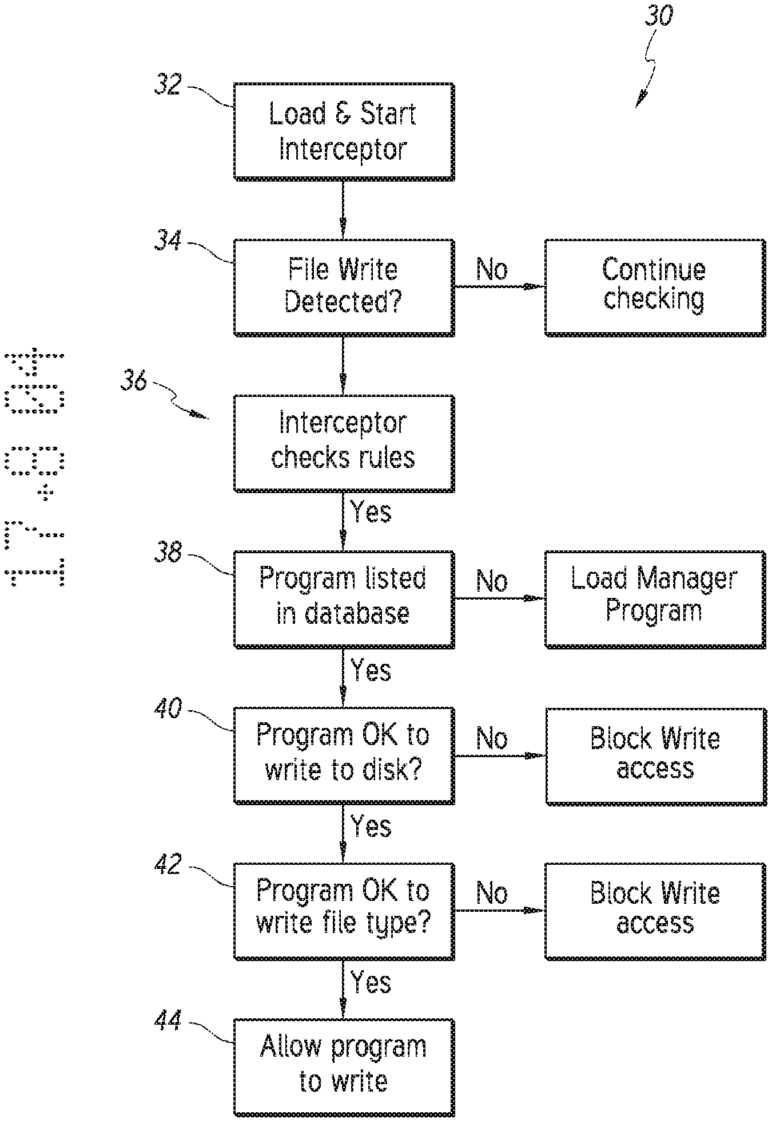 | 2021-06-17 | 2025-12-01 | EIGHTH STREET SOLUTIONS LLC | 美国 | 失效 | John Safa | Veribase LLC | 2017-02-01 | 2019-09-05 | 2005-12-01 | 2006-09-20 | 2007-09-20 | 通过选择性控制对数据存储介质的写访问来保护计算机系统的系统和方法 | System and method to secure a computer system by selective control of write access to a data storage medium
US10503418B2 | 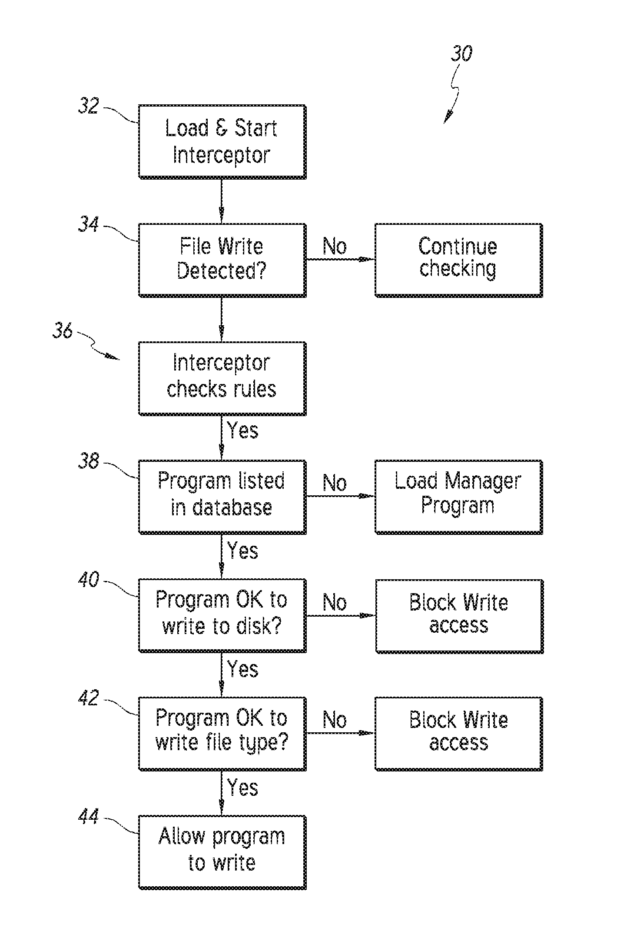 | 2017-02-01 | 2025-12-01 | DRIVE SENTRY LIMITED | 美国 | 失效 | John Safa | Veribase LLC | 2005-12-01 | 2006-09-20 | 2007-09-20 | 通过对数据存储介质的写访问的选择性控制来保护计算机系统的系统和方法 | System and method to secure a computer system by selective control of write access to a data storage medium
US11886716B2 | 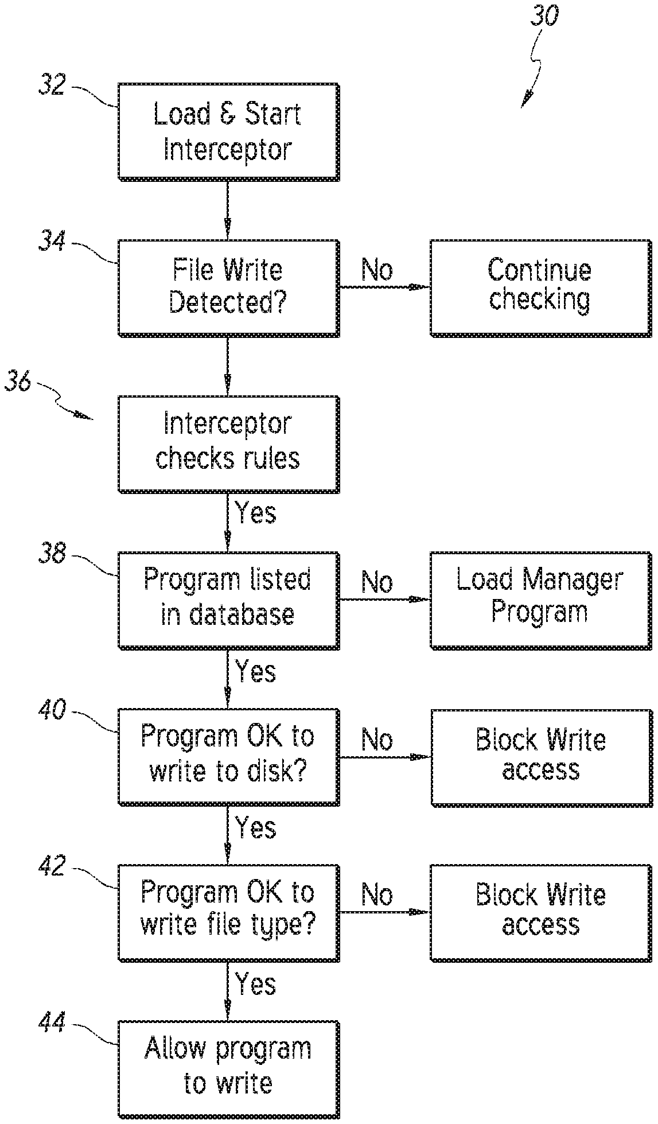 | 2022-08-15 | 2025-12-01 | EIGHTH STREET SOLUTIONS LLC | 美国 | 失效 | John Safa | Veribase LLC | 2017-02-01 | 2019-09-05 | 2021-06-17 | 2005-12-01 | 2006-09-20 | 2007-09-20 | 通过选择性控制对数据存储介质的写访问来保护计算机系统的系统和方法 | System and method to secure a computer system by selective control of write access to a data storage medium
US9600661B2 | 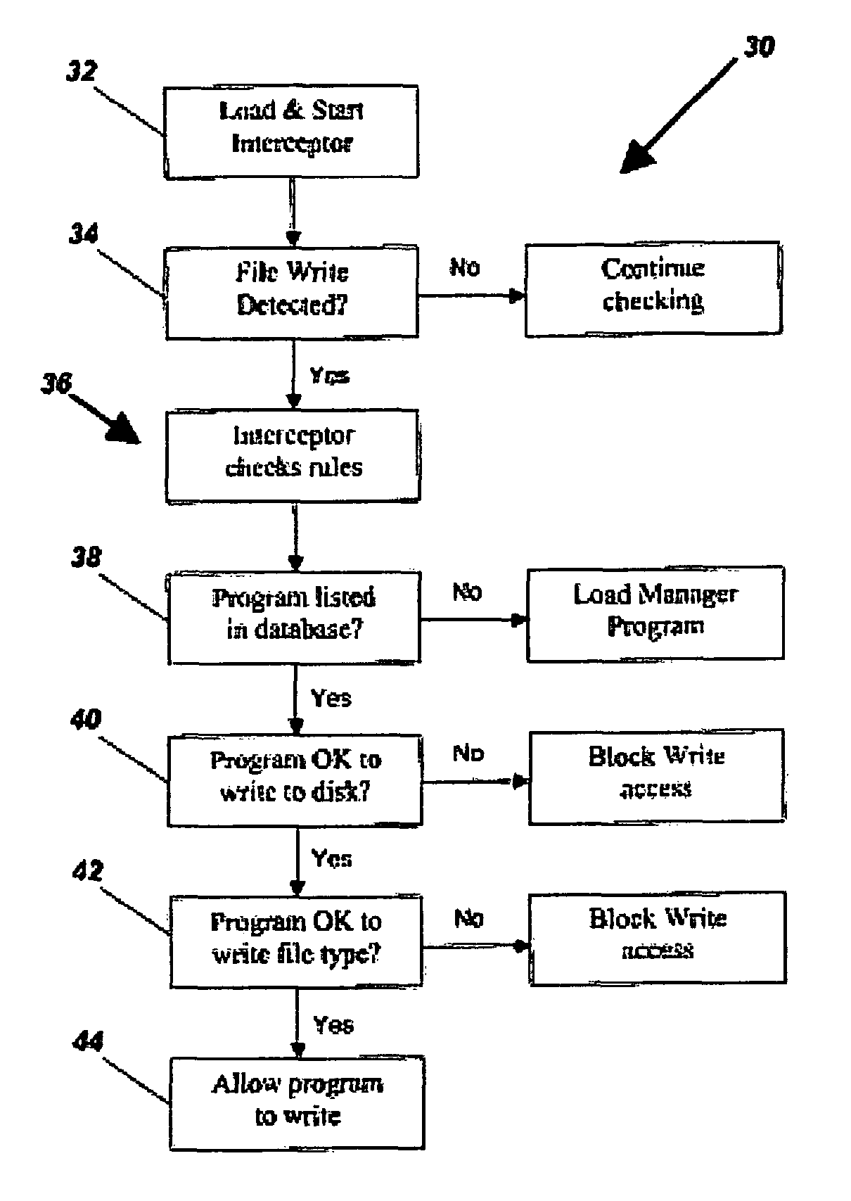 | 2005-12-01 | 2027-04-18 | ROGUE CONCEPT LTD | 美国 | 有效 | John Safa | Veribase LLC |  | 通过对数据存储介质的写访问的选择性控制来保护计算机系统的系统和方法 | System and method to secure a computer system by selective control of write access to a data storage medium
US11073994B2 |  | 2019-09-05 | 2025-12-01 | DRIVE SENTRY LIMITED | 美国 | 失效 | John Safa | Veribase LLC | 2017-02-01 | 2005-12-01 | 2006-09-20 | 2007-09-20 | 通过选择性控制对数据存储介质的写访问来保护计算机系统的系统和方法 | System and method to secure a computer system by selective control of write access to a data storage medium
US7664924B2 | 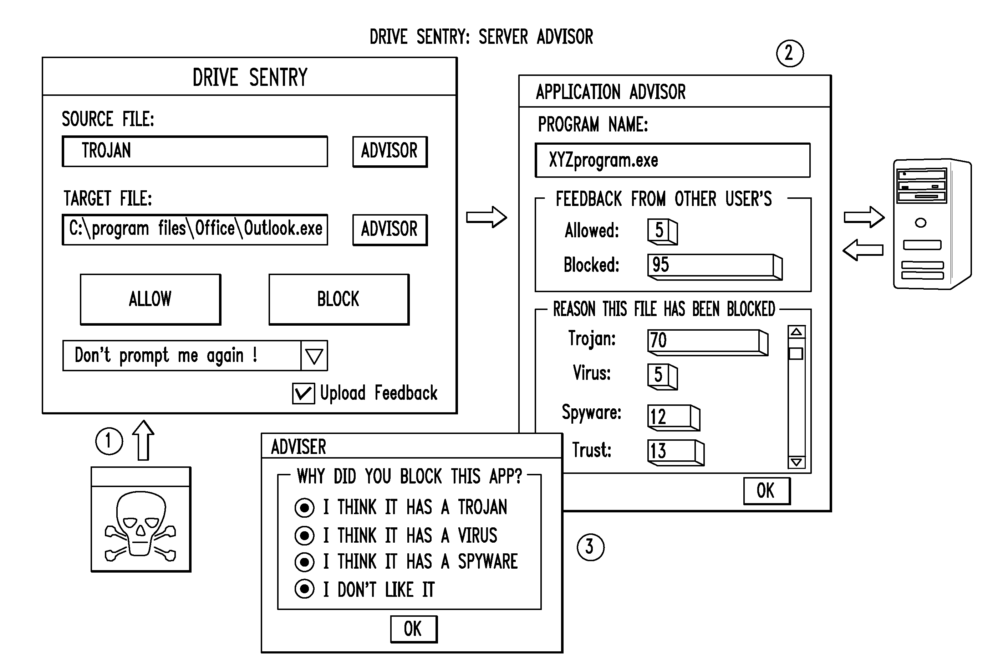 | 2007-09-20 | 2022-03-21 | DRIVE SENTRY INC | 美国 | 失效 | John Safa | Veribase LLC | Polyvision Corp | 2005-12-01 | 2006-09-20 | 通过对数据存储介质的写访问的选择性控制来保护计算机系统的系统和方法 | System and method to secure a computer system by selective control of write access to a data storage medium

